小星星
小节 | 简谱 | 升降(8度) | 升降(半音) | 时值 | 每拍倍数 | 行号 | 音名 | 高位(8位) | 低位(8位) | 数组 | 注释 | 参数名 | 参数值
1 | 1 |  |  |  | 125 | 29 | c | 239 | 205 | 239,205,125, | // 1, c | 调式 | 1=C
 | 1 |  |  |  | 125 | 29 | c | 239 | 205 | 239,205,125, | // 1, c | 简谱数字1对应行号 | 29
 | 5 |  |  |  | 125 | 36 | g | 245 | 48 | 245,48,125, | // 5, g | 速度(BPM) | 120
 | 5 |  |  |  | 125 | 36 | g | 245 | 48 | 245,48,125, | // 5, g | 每拍时间(ms) | 500
2 | 6 |  |  |  | 125 | 38 | a | 246 | 94 | 246,94,125, | // 6, a | 每小节有几拍 | 4
 | 6 |  |  |  | 125 | 38 | a | 246 | 94 | 246,94,125, | // 6, a | 以几分音符为1拍 | 4
 | 5 |  |  | 2 | 250 | 36 | g | 245 | 48 | 245,48,250, | // 5, g, 2音符 | 基准音符(几分音符) | 16
3 | 4 |  |  |  | 125 | 34 | f | 243 | 221 | 243,221,125, | // 4, f | 4分音符倍数 | 4
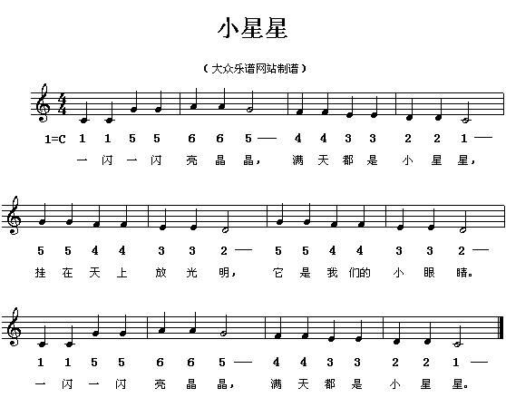
 | 4 |  |  |  | 125 | 34 | f | 243 | 221 | 243,221,125, | // 4, f
 | 3 |  |  |  | 125 | 33 | e | 243 | 36 | 243,36,125, | // 3, e
 | 3 |  |  |  | 125 | 33 | e | 243 | 36 | 243,36,125, | // 3, e
4 | 2 |  |  |  | 125 | 31 | d | 241 | 145 | 241,145,125, | // 2, d
 | 2 |  |  |  | 125 | 31 | d | 241 | 145 | 241,145,125, | // 2, d
 | 1 |  |  | 2 | 250 | 29 | c | 239 | 205 | 239,205,250, | // 1, c, 2音符
5 | 5 |  |  |  | 125 | 36 | g | 245 | 48 | 245,48,125, | // 5, g
 | 5 |  |  |  | 125 | 36 | g | 245 | 48 | 245,48,125, | // 5, g
 | 4 |  |  |  | 125 | 34 | f | 243 | 221 | 243,221,125, | // 4, f
 | 4 |  |  |  | 125 | 34 | f | 243 | 221 | 243,221,125, | // 4, f
6 | 3 |  |  |  | 125 | 33 | e | 243 | 36 | 243,36,125, | // 3, e
 | 3 |  |  |  | 125 | 33 | e | 243 | 36 | 243,36,125, | // 3, e
 | 2 |  |  | 2 | 250 | 31 | d | 241 | 145 | 241,145,250, | // 2, d, 2音符
7 | 5 |  |  |  | 125 | 36 | g | 245 | 48 | 245,48,125, | // 5, g
 | 5 |  |  |  | 125 | 36 | g | 245 | 48 | 245,48,125, | // 5, g
 | 4 |  |  |  | 125 | 34 | f | 243 | 221 | 243,221,125, | // 4, f
 | 4 |  |  |  | 125 | 34 | f | 243 | 221 | 243,221,125, | // 4, f
8 | 3 |  |  |  | 125 | 33 | e | 243 | 36 | 243,36,125, | // 3, e
 | 3 |  |  |  | 125 | 33 | e | 243 | 36 | 243,36,125, | // 3, e
 | 2 |  |  | 2 | 250 | 31 | d | 241 | 145 | 241,145,250, | // 2, d, 2音符

生日快乐
小节 | 简谱 | 升降(8度) | 升降(半音) | 时值 | 每拍倍数 | 行号 | 音名 | 高位(8位) | 低位(8位) | 数组 | 注释 | 参数名 | 参数值
1 | 5 | -1 | -1 |  | 125 | 30 | c# | 240 | 181 | 240,181,125, | // 5, c#, 降8度, 降半音 | 调式 | 1=G
 | 5 | -1 | -1 |  | 125 | 30 | c# | 240 | 181 | 240,181,125, | // 5, c#, 降8度, 降半音 | 简谱数字1对应行号 | 36
 | 6 | -1 |  |  | 125 | 33 | e | 243 | 36 | 243,36,125, | // 6, e, 降8度 | 速度(BPM) | 120
 | 5 | -1 |  |  | 125 | 31 | d | 241 | 145 | 241,145,125, | // 5, d, 降8度 | 每拍时间(ms) | 500
2 | 1 |  |  |  | 125 | 36 | g | 245 | 48 | 245,48,125, | // 1, g | 每小节有几拍 | 3
 | 7 | -1 |  | 2 | 250 | 35 | f# | 244 | 139 | 244,139,250, | // 7, f#, 2音符, 降8度 | 以几分音符为1拍 | 4
3 | 5 | -1 | -1 |  | 125 | 30 | c# | 240 | 181 | 240,181,125, | // 5, c#, 降8度, 降半音 | 基准音符(几分音符) | 16
 | 5 | -1 | -1 |  | 125 | 30 | c# | 240 | 181 | 240,181,125, | // 5, c#, 降8度, 降半音 | 4分音符倍数 | 4
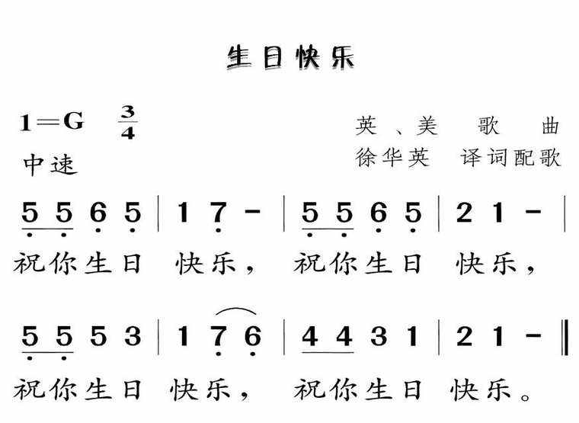
 | 6 | -1 |  |  | 125 | 33 | e | 243 | 36 | 243,36,125, | // 6, e, 降8度
 | 5 | -1 |  |  | 125 | 31 | d | 241 | 145 | 241,145,125, | // 5, d, 降8度
4 | 2 |  |  |  | 125 | 38 | a | 246 | 94 | 246,94,125, | // 2, a
 | 1 |  |  | 2 | 250 | 36 | g | 245 | 48 | 245,48,250, | // 1, g, 2音符
5 | 5 | -1 | -1 |  | 125 | 30 | c# | 240 | 181 | 240,181,125, | // 5, c#, 降8度, 降半音
 | 5 | -1 | -1 |  | 125 | 30 | c# | 240 | 181 | 240,181,125, | // 5, c#, 降8度, 降半音
 | 5 |  |  |  | 125 | 43 | d1 | 248 | 201 | 248,201,125, | // 5, d1
 | 3 |  |  |  | 125 | 40 | b | 247 | 107 | 247,107,125, | // 3, b
6 | 1 |  |  |  | 125 | 36 | g | 245 | 48 | 245,48,125, | // 1, g
 | 7 | -1 |  |  | 125 | 35 | f# | 244 | 139 | 244,139,125, | // 7, f#, 降8度
 | 6 | -1 |  |  | 125 | 33 | e | 243 | 36 | 243,36,125, | // 6, e, 降8度
7 | 4 |  | -1 |  | 125 | 40 | b | 247 | 107 | 247,107,125, | // 4, b, 降半音
 | 4 |  | -1 |  | 125 | 40 | b | 247 | 107 | 247,107,125, | // 4, b, 降半音
 | 3 |  |  |  | 125 | 40 | b | 247 | 107 | 247,107,125, | // 3, b
 | 1 |  |  |  | 125 | 36 | g | 245 | 48 | 245,48,125, | // 1, g
8 | 2 |  |  |  | 125 | 38 | a | 246 | 94 | 246,94,125, | // 2, a
 | 1 |  |  | 2 | 250 | 36 | g | 245 | 48 | 245,48,250, | // 1, g, 2音符

天空之城
